出店申込書 (とみや)
全国発酵食品サミットinとみや 出店申込書(一般)
申込先 （富谷市経済産業部産業観光課） | ＦＡＸ：022-358-2359 E-mail:sangyoukankou@tomiya-city.miyagi.jp

貴団体（社）名 | フリガナ

貴団体（社）看板表示
 | ”株式会社”等を表示する場合は、(株)と略して表示します。
出店者証の数 | 枚
ご住所 | 〒

フリガナ
ご担当者 | 部署：
 | 役職： | 氏名：
電 話
ＦＡＸ
緊急連絡先 （携帯電話など）
Eメールアドレス
出店種別 （いずれか〇で囲んでください） | 全国発酵マルシェ ・ その他（ ）
火気の使用の有無 （いずれか〇で囲んでください） | 有 ・ 無
 | 火気を使用される場合は、耐火ボードなどを使用し備品を破損しないようにしてください。破損された場合は、修理費用を実費ご負担きただきます。
 | 出店者名： | 0
販売商品名等内容 （できるだけ詳しくご記入ください）
電源の使用の有無 （いずれか〇で囲んでください） | 有 ・ 無
使用する電気器具の 名称・消費電力 | 名 称 | 消 費 電 力（Ｗ）

 | 消費電力 計
搬入方法 （いずれか〇で囲んでください） | 車 （使用台数 台） ・ 郵送等 ・ その他（ ）
追加備品の申し込みの有無 （いずれか〇で囲んでください） | 有 ・ 無
営業の取り扱い | ※営業に該当する場合、県内一円（屋台・露店等）の営業許可証の写しを添付してください。
お申し込み・お問い合わせ
全国発酵食品サミットinとみや実行委員会事務局
(富谷市経済産業部産業観光課内) 担当：三浦
Tel：022-358-0524 Fax：022-358-2359
E-mail：sangyoukankou@tomiya-city.miyagi.jp
※本申込書を送信・送付いただいた場合、電話で連絡をお願いします。
申込期限：令和7年8月21日(木）

追加備品申込書1 (とみや)
全国発酵食品サミットinとみや 追加備品申込書①（一般）
申込先 （富谷市経済産業部産業観光課） |  | ＦＡＸ：022-358-0524 E-mail:sangyoukankou@tomiya-city.miyagi.jp

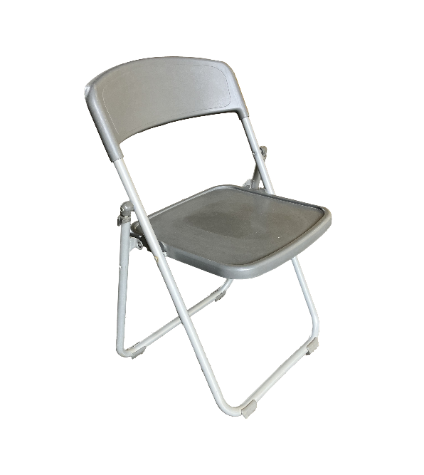
 | 長テーブル |  |  | 椅 子 |  | テーブルクロス
 | 1台 1,000円 |  |  | 1脚 250円 |  | 1枚 500円
 | 1800×450×700
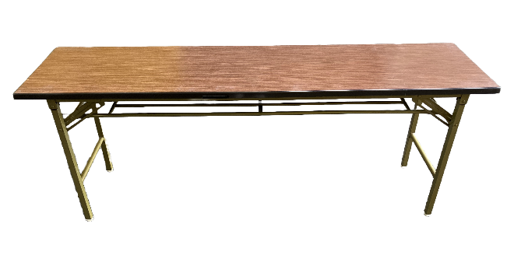 |  |  |  |  | 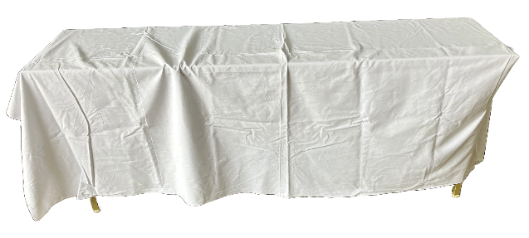

 | 申込数 台 |  |  | 申込数 脚 |  | 申込数 枚

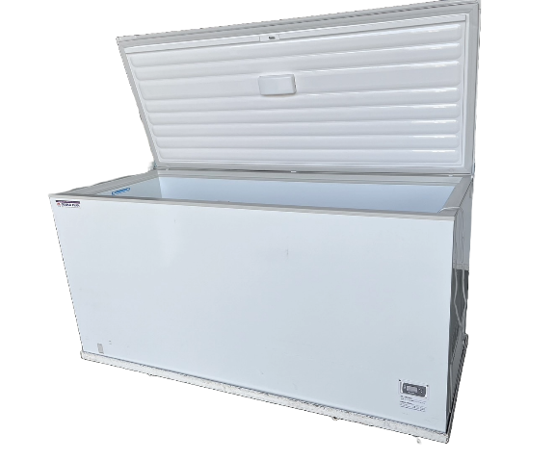
 | 冷蔵オープンケース |  |  | 冷凍オープンケース |  | 冷凍冷蔵切替ストッカー
 | 1台 35,000円 |  |  | 1台 37,000円 |  | 1台 46,000円
 | 外寸 Ｗ1500×Ｄ900×Ｈ900 |  |  | 外寸 Ｗ1500×Ｄ900×Ｈ900 |  | 外寸 Ｗ1800×Ｄ800×Ｈ920
 | 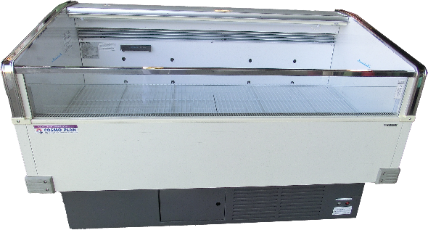 |  | 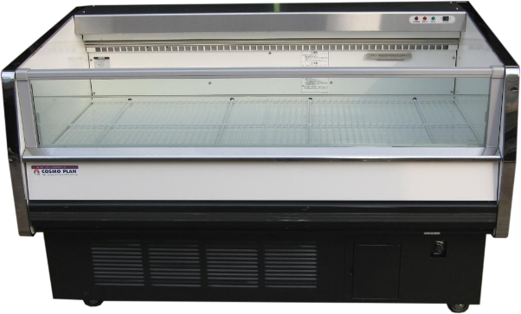

 | 申込数 台 |  |  | 申込数 台 |  | 申込数 台

申込期限：令和7年8月21日(木）

お申し込み・お問い合わせ
全国発酵食品サミットinとみや実行委員会事務局
(富谷市経済産業部産業観光課内) 担当：三浦
Tel：022-358-0524 Fax：022-358-2359
E-mail：sangyoukankou@tomiya-city.miyagi.jp
※本申込書を送信・送付いただいた場合、電話で連絡をお願いします。

追加備品申込書２ (とみや)
全国発酵食品サミットinとみや 追加備品申込書②（一般）
申込先 （富谷市経済産業部産業観光課） |  | ＦＡＸ：022-358-0524 E-mail:sangyoukankou@tomiya-city.miyagi.jp

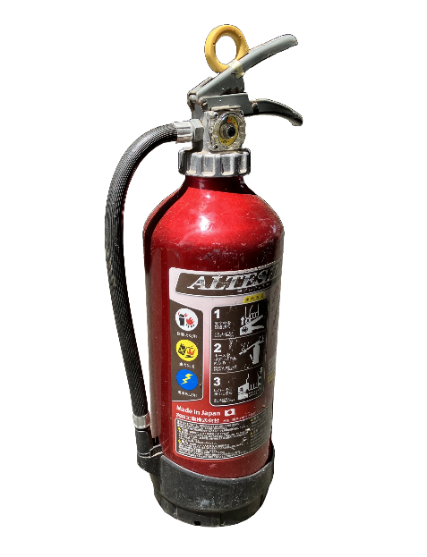
 | 消火器 |  | 耐火ボード
 | １本 2,000円 |  | １枚 500円
 |  |  | W1800×D450

 | 申込数 台 |  | 申込数 枚

 | ◆その他、ご要望がありましたら具体的にお書きください。

申込期限：令和7年8月21日(木）

お申し込み・お問い合わせ
全国発酵食品サミットinとみや実行委員会事務局
(富谷市経済産業部産業観光課内) 担当：三浦
Tel：022-358-0254 Fax：022-358-2359
E-mail：sangyoukankou@tomiya-city.miyagi.jp
※本申込書を送信・送付いただいた場合、電話で連絡をお願いします。

